menu
Interno
 | Empleados | Asistencia | Productos | Ventas | Estadisticas
Externo
 | Nuevo | Atajos | Correo | Repositorio | Alumni

Esta foto de Autor desconocido está bajo licencia CC BY

asistencia
EMPLEADOS | 01/09/22 | 02/09/22 | 03/09/22 | 04/09/22 | 05/09/22 | 06/09/22 | 07/09/22 | 08/09/22 | 09/09/22 | 10/09/22 | 11/09/22 | 12/09/22 | 13/09/22 | 14/09/22 | 15/09/22 | 16/09/22 | 17/09/22 | 18/09/22 | 19/09/22 | 20/09/22 | 21/09/22 | 22/09/22 | 23/09/22 | 24/09/22 | 25/09/22 | 26/09/22 | 27/09/22 | 28/09/22 | 29/09/22 | 30/09/22 | Aus. | Asist. | sueldo | Estadistica | Asist | Aus | Sueldo | valor hora | jornada
Racedo, Cristián | p | p |  |  | p | p | p | p | p |  |  | p | p | p | p | p |  |  | p | p | p | p | p |  |  | p | p | p | p | p | 8 | 22 | $ 88,000.00 | Promedio | 17 | 13 | $ 66,800.00 | $ 500.00 | 8
Perez, Juan | p |  |  |  | p | p |  | p |  | p |  | p |  | p | p | p |  |  | p | p |  | p |  | p |  | p | p | p |  | p | 13 | 17 | $ 68,000.00 | mayor | 22 | 17 | $ 88,000.00
Gomez, Gonzalo |  | p |  |  | p |  | p | p |  | p |  | p | p |  | p |  |  |  | p |  | p |  | p |  |  | p |  | p | p |  | 16 | 14 | $ 56,000.00 | menor | 13 | 8 | $ 52,000.00
Fernandez, Daniela | p | p | p |  |  | p |  | p | p | p |  | p | p |  | p | p |  |  | p |  | p | p |  | p |  | p | p | p |  | p | 11 | 19 | $ 76,000.00 | moda | 17 | 13 | $ 68,000.00
Lopez, Carla | p |  | p |  | p | p | p | p |  | p |  |  | p | p |  | p |  |  | p | p |  | p | p |  |  | p |  | p | p |  | 13 | 17 | $ 68,000.00 | mediana | 17 | 14 | $ 66,000.00
Martinez, Mariano |  | p | p |  |  | p | p |  | p |  |  | p | p |  | p | p |  |  | p |  |  | p | p | p |  | p |  | p |  | p | 14 | 16 | $ 64,000.00 | Total | 167 | 133 | $ 668,000.00
Gonzalez, Gonzalo | p | p |  |  | p |  |  |  |  |  |  | p |  | p | p | p |  |  |  |  |  |  | p | p |  |  | p | p | p | p | 17 | 13 | $ 52,000.00
Jimenez, Jorge | p |  | p |  | p | p |  |  | p |  |  | p | p |  | p |  |  |  | p | p | p | p | p | p |  | p |  | p | p | p | 12 | 18 | $ 72,000.00
Gimenez, Gabriela | p | p |  |  |  |  | p | p | p |  |  | p | p |  | p |  |  |  |  | p | p | p |  |  |  | p | p | p | p |  | 15 | 15 | $ 60,000.00
Larralde, Laura | p |  | p |  | p | p |  | p | p | p |  | p | p | p | p | p |  |  | p | p |  |  |  | p |  | p |  |  |  |  | 14 | 16 | $ 64,000.00
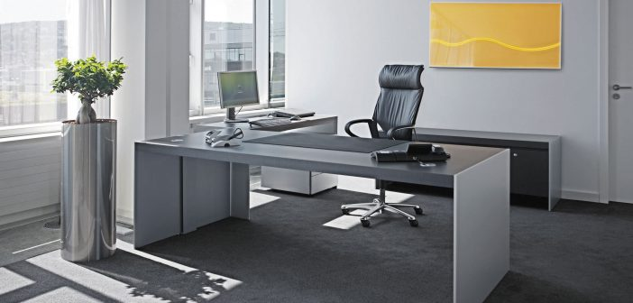
Total | 8 | 4 | 5 | 10 | 3 | 3 | 5 | 3 | 4 | 5 | 10 | 1 | 2 | 5 | 1 | 3 | 10 | 10 | 2 | 4 | 5 | 3 | 4 | 4 | 10 | 1 | 5 | 1 | 4 | 4 | 133 | 167 | $ 668,000.00

